14
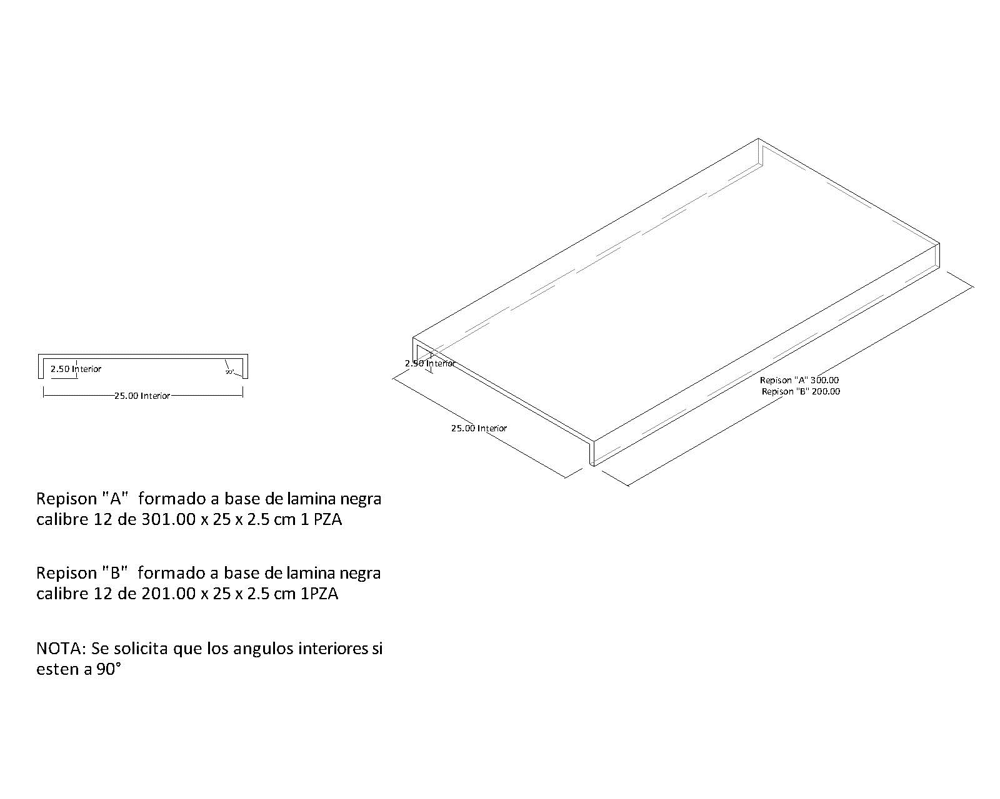
Arq. Diana Vazquez |  | Solicitud de Materiales

Obra | Ubicación | Solicitud Nº: | STGME-14
TIERRA GARAT / MARIANO ESCOBEDO | Calz. Gral. Mariano Escobedo No. 220, Los Manzanos, Del. Miguel Hidalgo, C.P. 11320,CDMX | REPISONES
 |  | 2021-12-22

Descripción | Utilización | Unidad | Cantidad | Observaciones
REPISON DE LAMINA CALIRE 12 DE 3.01 M X 0.25 X 0.025 SEGÚN CROQUIS | REPISONES | PZS | 2 | REPISON TIPO "A"

